상품제안서
유로멀티5in1 3링터치펜UV+국산 플러피형광펜 | 상품코드: S43095

 |  |  |  |  |  |  | 02-713-8555 | www.synergygift.co.kr
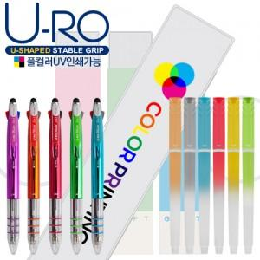

【상세/제작정보】 | <p><span style="font-size: 14pt;">*기본 필기구 케이스 or 케이스 실크1도인쇄</span></p><p><span style="font-size: 14pt;">*기본 필기구 케이스 칼라인쇄</span></p><p><span style="font-size: 14pt;">&nbsp;</span></p><p><span style="font-size: 14pt;">*필기구 컬러인쇄 별도 문의 바랍니다.</span>&nbsp;</p>

【인쇄/포장옵션】 | 실크, 풀칼라, 슬리브 실크1도 / 포장불가능

【공급단가】 | 수량 | 500~ | 1,000~ | 3,000~ | 10,000~ | 30,000~
*VAT별도 | 단가 | 1,330원 | 1,260원 | 1,200원 | 1,170원 | 1,150원

【상품 URL】 | https://www.synergygift.co.kr:443/src/goods_detail.php?gdno=43095

